Gráfico 1.7.3-1
CES. Informe de Situación Económica y Social de Castilla y León en 2017

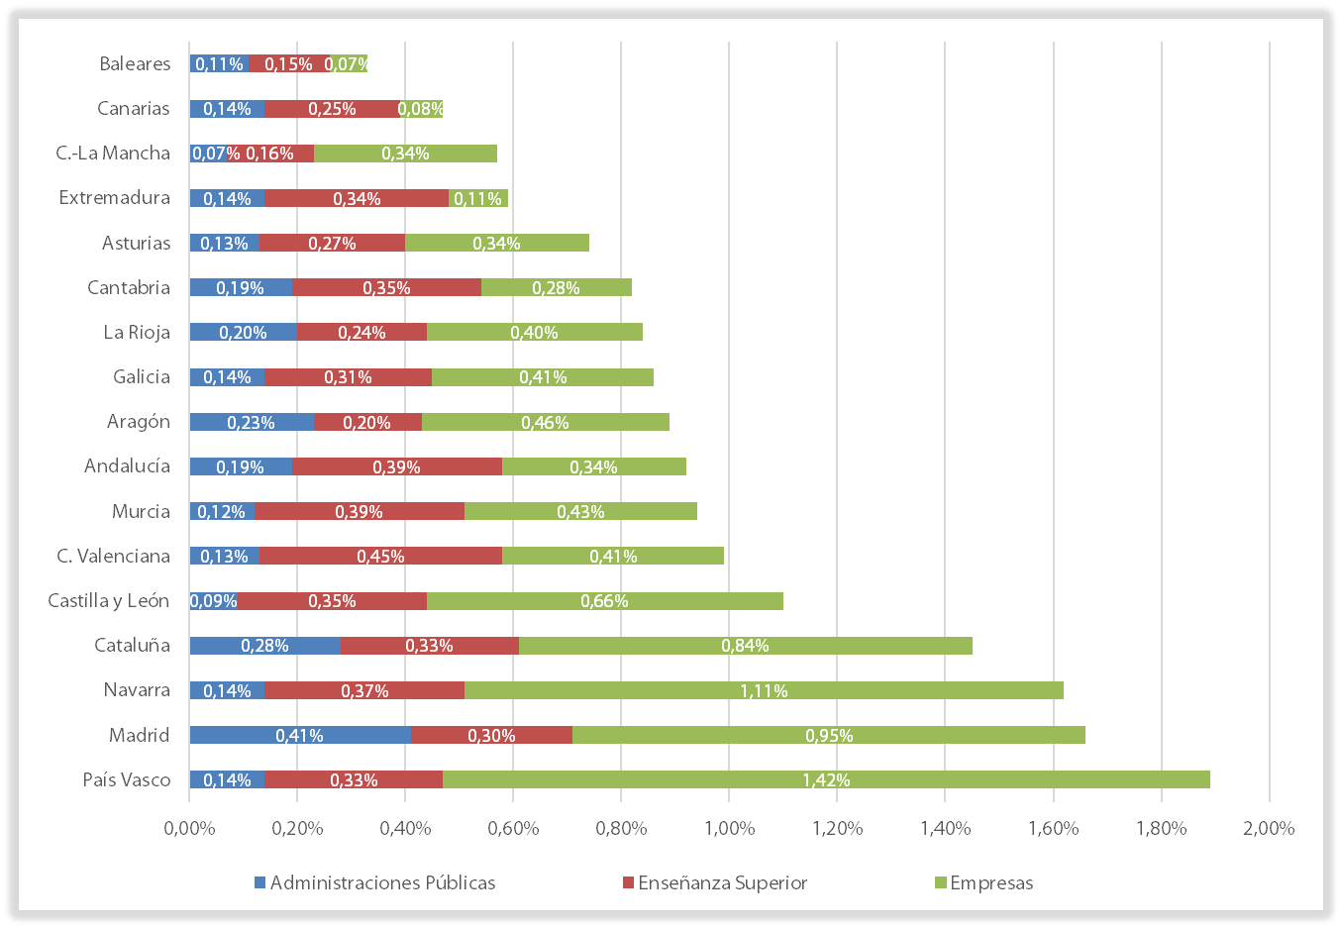
Gráfico 1.7.3-1
Gasto en I+D de las comunidades autónomas como porcentaje del PIB regional, 2016

Fuente: Informe COTEC 2018

Con Datos
CES. Informe de Situación Económica y Social de Castilla y León en 2017

Gráfico 1.7.3-1
Gasto público en I+D de las comunidades autónomas como porcentaje del PIB regional, 2016
(Total Sector Público y Sector Privado)

 | Administraciones Públicas | Enseñanza Superior | Empresas
País Vasco | 0.14% | 0.33% | 1.42%
Madrid | 0.41% | 0.30% | 0.95%
Navarra | 0.14% | 0.37% | 1.11%
Cataluña | 0.28% | 0.33% | 0.84%
Castilla y León | 0.09% | 0.35% | 0.66%
C. Valenciana | 0.13% | 0.45% | 0.41%
Murcia | 0.12% | 0.39% | 0.43%
Andalucía | 0.19% | 0.39% | 0.34%
Aragón | 0.23% | 0.20% | 0.46%
Galicia | 0.14% | 0.31% | 0.41%
La Rioja | 0.20% | 0.24% | 0.40%
Cantabria | 0.19% | 0.35% | 0.28%
Asturias | 0.13% | 0.27% | 0.34%
Extremadura | 0.14% | 0.34% | 0.11%
C.-La Mancha | 0.07% | 0.16% | 0.34%
Canarias | 0.14% | 0.25% | 0.08%
Baleares | 0.11% | 0.15% | 0.07%

